상품제안서
다트세나토 | 상품코드: F04645

 |  |  |  |  |  |  | 02-412-0044 | www.easy1.co.kr
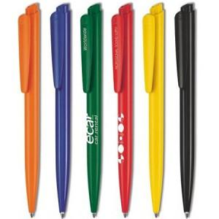

【상세/제작정보】 | 독일 세나토사 제조볼펜 ★풀컬러인쇄는 1만개 이상부터 가능합니다.(독일 현지 인쇄로 납기 체크 필수입니다.)

【인쇄/포장옵션】 | 실크 / 종이케이스

【공급단가】 | 수량 | 500~ | 1,000~ | 3,000~ | 5,000~ | 10,000~
*VAT별도 | 단가 | 1,260원 | 1,210원 | 1,170원 | 1,120원 | 1,080원

【상품 URL】 | https://dev.easy1.co.kr:443/src/goods_detail.php?gdno=4645

